Sheet1
入库清单 |  |  |  |  | 箱单信息
义乌新库房地址：雪峰西路751号（高德导航义乌华鼎锦纶股份有限公司院里）接货电话：18072363466 上班时间：早8.30到晚19点， 收货人（客户代码CZ3187） |  |  | 客户代码:CZ3187
 |  |  | 运输方式:TIR卡航

 |  |  | CZ3187-0605-15

序号 | 产品信息 | 外箱箱唛 |  | 数量 | 图片 | 重量 | 体积 | 产品名 | 材质
1 | 41634-Y07U0001-A01 6排冷凝器 申购：PR2606050186 | CZ3187-0605-15-1 |  | 10 | 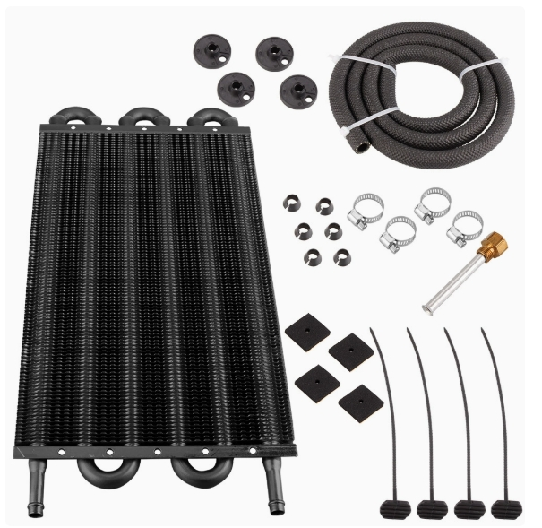 | 44.8 | 0.32 | 6排冷凝器 | 金属
 |  | CZ3187-0605-15-2 |  | 10
 |  | CZ3187-0605-15-3 |  | 10
 |  | CZ3187-0605-15-4 |  | 10
2 | 41635-Y07U0001-A01 8排冷凝器 申购：PR2606060162 | CZ3187-0605-15-5 |  | 10 | 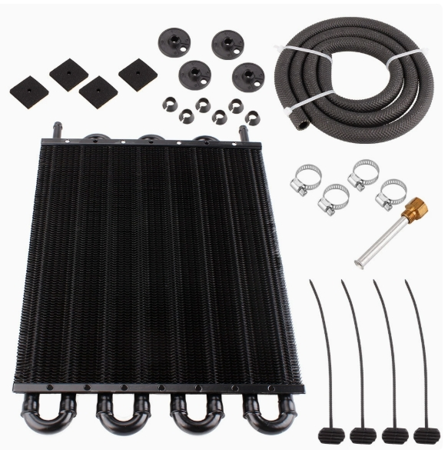 | 27.6 | 0.15 | 8排冷凝器 | 金属
 |  | CZ3187-0605-15-6 |  | 10

 |  |  |  |  |  | 总重量 | 总体积 | 密度
 |  |  |  |  |  | 72.4 | 0.47 | 154.04

